ESCALERA 2 TRAMOS
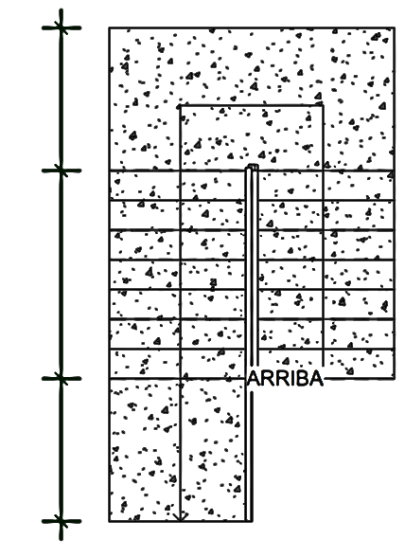

 |  |  |  |  |  |  |  |  |  |  | DISEÑO DE ESCALERA 2 TRAMOS
 | DATOS |  |  |  |  |  |  |  |  |  |  |  |  |  |  |  |  |  |  |  |  |  |  |  |  |  |  |  |  |  |  |  |  |  |  |  |  |  |  |  |  |  |  |  |  |  |  |  |  |  |  |  |  | 1.325 m
 |  |  |  |  |  |  |  |  |  |  |  |  |  |  |  |  |  |  |  |  |  |  |  |  |  |  |  |  |  | 1.20 m |  |  |  |  |  |  | 1.20 m
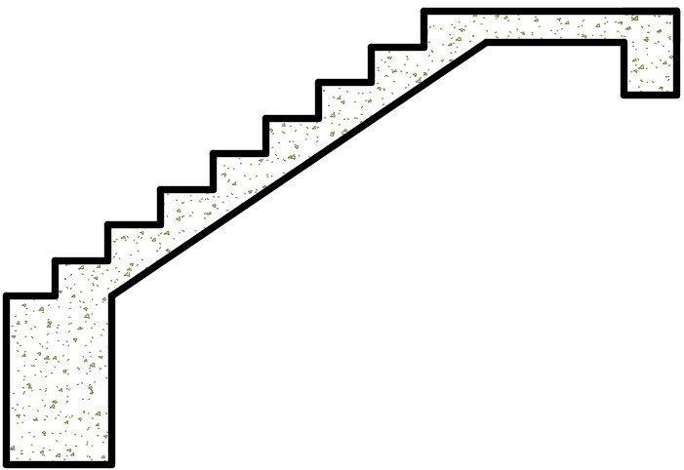
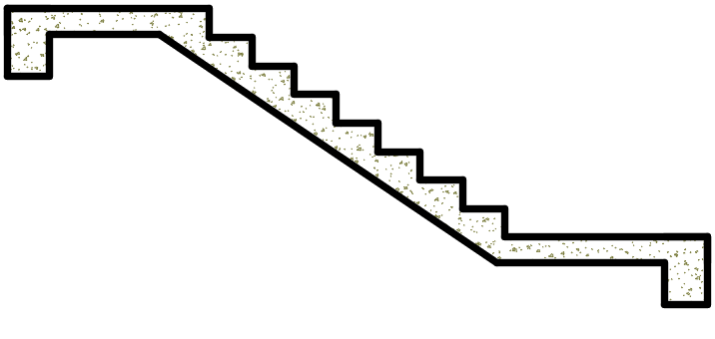
 | MATERIAL
 | F'c = |  | 210 kg/cm² |  |  |  |  |  |  |  |  |  |  |  |  |  |  |  |  |  |  |  |  |  |  | 0.25 m
 | Fy = |  | 4200 kg/cm²
b
b
 | GEOMETRÍA
 | P = |  | 0.25 m |  |  |  |  |  | P = Paso |  |  |  |  |  |  |  |  |  |  |  |  |  |  |  |  |  |  |  |  |  |  |  |  |  |  |  |  |  |  |  |  |  |  |  |  |  |  | 1.20 m |  |  |  |  |  | 2.05 m
 | Cp = |  | 0.170 m |  |  |  |  |  | Cp = Contrapaso |  |  |  |  |  |  |  |  |  |  | 0.170 m
 | A = |  | 1.20 m |  |  |  |  |  | A = Ancho de escalera
 | D1 = |  | 1.20 m |  |  |  |  |  | D1 = Descanso tramo 1 |  |  |  |  |  |  |  |  |  |  |  |  |  |  |  |  |  |  | TRAMO 1 |  |  |  |  |  |  |  |  |  |  | TRAMO 2
 | D2 = |  | 1.20 m |  |  |  |  |  | D2 = Descanso tramo 2
b
 | Ln1 = |  | 2.70 m |  |  |  |  |  | Ln1 = Luz libre tramo 1
C
 | Ln2 = |  | 4.45 m |  |  |  |  |  | Ln2 = Luz libre tramo 2 |  |  |  |  |  |  |  |  |  |  |  |  |  |  |  |  |  |  |  |  |  |  |  |  |  |  |  |  |  |  |  |  |  |  |  |  |  |  |  |  |  |  |  |  | 1.325 m
 | c = |  | 0.40 m |  |  |  |  |  | c = Ancho de cimentación |  |  |  |  |  |  |  |  |  |  |  |  |  |  |  |  | Ln1 = 2.70 m |  |  |  |  |  |  |  |  |  |  |  |  |  |  |  | Ln2 = 4.45 m
 | b = |  | 0.25 m |  |  |  |  |  | b = base del Apoyo
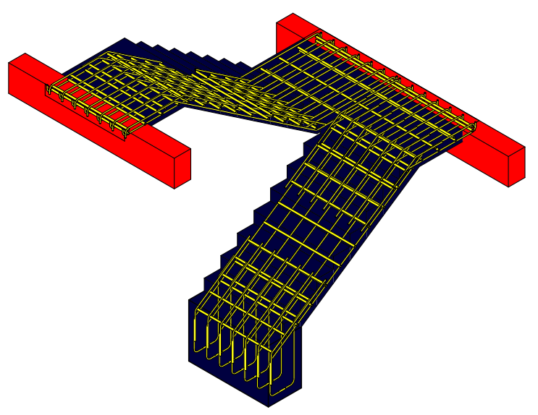
 | Sc = |  | 0.40 Tn/m² |  |  |  |  |  | Sc = Sobrecarga según E.020 |  |  |  |  |  |  |  |  |  |  |  |  |  |  |  | 1.70 m |  |  |  |  | 1.325 m |  |  |  |  |  | 1.325 m |  |  |  |  |  |  | 2.05 m |  |  |  |  | 1.325 m

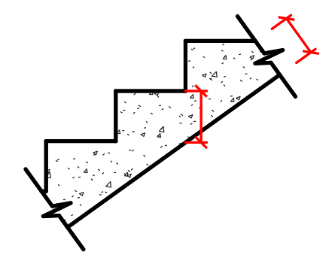
t
 | 1.0. DIMENSIONAMIENTO
 | TRAMO 1 |  |  |  |  |  |  |  |  |  |  |  |  |  |  |  |  |  |  |  |  |  | TRAMO 2
 | 1.1. Cálculo del espesor ( t ) |  |  |  |  |  |  |  |  |  |  |  |  |  |  |  |  |  |  |  |  |  | 1.3. Cálculo del espesor ( t )
$$t=\frac{Ln}{25}$$
$$t=\frac{Ln}{20}$$
Hm
$$t=\frac{Ln}{25}$$
$$t=\frac{Ln}{20}$$

 | t = |  | 2.70 |  | @ |  |  | t = |  | 2.70 |  |  |  |  |  |  |  |  |  |  |  |  | t = |  | 4.45 |  | @ |  |  | t = |  | 4.45
 |  |  | 25 |  |  |  |  |  |  | 20 |  |  |  |  |  |  |  |  |  |  |  |  |  |  | 25 |  |  |  |  |  |  | 20
 | t = |  | 0.11 m |  |  | @ |  |  | t = |  | 0.14 m |  |  | espesor calculado |  |  |  |  |  |  |  |  | t = |  | 0.18 m |  |  | @ |  |  | t = |  | 0.22 m |  |  | espesor calculado
 |  | t = 0.12 m Espesor Asumido |  |  |  |  |  |  |  |  |  |  |  |  |  |  |  |  |  |  |  |  |  | t = 0.20 m Espesor Asumido

$$Hm=\frac{t}{cosθ}+\frac{Cp}{2}$$
$$Hm=\frac{t}{cosθ}+\frac{Cp}{2}$$
 | 1.2. Cálculo del espesor medio (Hm) |  |  |  |  |  |  |  |  |  |  |  |  |  |  |  |  |  |  |  |  |  | 1.4. Cálculo del espesor medio (Hm)
$$cosθ=\frac{P}{\sqrt{P^{2}+{Cp}^{2}}}$$
$$cosθ=\frac{P}{\sqrt{P^{2}+{Cp}^{2}}}$$

 |  | cosθ = |  | 0.25 |  |  |  |  |  |  |  |  |  | Hm = |  | 0.12 |  | + | 0.17 |  |  |  |  | cosθ = |  | 0.25 |  |  |  |  |  |  |  |  |  | Hm = |  | 0.20 |  | + | 0.17
 |  |  |  | √0.25² + 0.17² |  |  |  |  |  |  |  |  |  |  |  | 0.83 |  |  | 2 |  |  |  |  |  |  | √0.25² + 0.17² |  |  |  |  |  |  |  |  |  |  |  | 0.83 |  |  | 2
 | cosθ = |  |  | 0.827 |  |  |  |  |  |  |  |  |  | Hm = |  | 0.230 m |  |  |  |  |  |  | cosθ = |  |  | 0.827 |  |  |  |  |  |  |  |  |  | Hm = |  | 0.327 m

 | 2.0. METRADO DE CARGAS
 | TRAMO 1 |  |  |  |  |  |  |  |  |  |  |  |  |  |  |  |  |  |  |  |  |  |  |  |  |  |  |  |  |  |  |  | TRAMO 2
 | 2.1. CARGA MUERTA TRAMO INCLINADO (WD) |  |  |  |  |  |  |  |  |  |  |  |  |  |  |  |  | 2.4. CARGA MUERTA DESCANSO (WD) |  |  |  |  |  |  |  |  |  |  |  |  |  |  | 2.6. CARGA MUERTA TRAMO INCLINADO (WD) |  |  |  |  |  |  |  |  |  |  |  |  |  |  |  |  | 2.8. CARGA MUERTA DESCANSO (WD)
 | Peso propio del tramo inclinado |  |  |  |  |  |  |  |  |  |  |  |  |  |  |  |  | Peso propio del descanso |  |  |  |  |  |  |  |  |  |  |  |  |  |  | Peso propio del tramo inclinado |  |  |  |  |  |  |  |  |  |  |  |  |  |  |  |  | Peso propio del descanso
$$PPi=γ_{c}∗A∗Hm$$
$$PPd=γ_{c}∗A∗t$$
$$PPi=γ_{c}∗A∗Hm$$
$$PPd=γ_{c}∗A∗t$$

 | PPi = |  | 2.40 * 1.2 * 0.23 |  |  |  |  |  |  |  |  |  |  |  |  |  |  | PPi = |  | 2.40 * 1.2 * 0.12 |  |  |  |  |  |  |  |  |  |  |  |  | PPi = |  | 2.40 * 1.2 * 0.33 |  |  |  |  |  |  |  |  |  |  |  |  |  |  | PPi = | 2.40 * 1.2 * 0.2
 | PPi = |  | 0.66 Tn-m |  |  |  |  |  |  |  |  |  |  |  |  |  |  | PPi = |  | 0.35 Tn-m |  |  |  |  |  |  |  |  |  |  |  |  | PPi = |  | 0.94 Tn-m |  |  |  |  |  |  |  |  |  |  |  |  |  |  | PPi = | 0.58 Tn-m

 | Peso propio por acabados tramo inclinado |  |  |  |  |  |  |  |  |  |  |  |  |  |  |  |  | Peso propio por acabados del descanso |  |  |  |  |  |  |  |  |  |  |  |  |  |  | Peso propio por acabados tramo inclinado |  |  |  |  |  |  |  |  |  |  |  |  |  |  |  |  | Peso propio por acabados del descanso
$$PPa=γ_{acab}∗A$$
$$PPa=γ_{acab}∗A$$
$$PPa=γ_{acab}∗A$$
$$PPa=γ_{acab}∗A$$

 | PPa = |  | 0.10 * 1.2 |  |  |  |  |  |  |  |  |  |  |  |  |  |  | PPa = |  | 0.10 * 1.2 |  |  |  |  |  |  |  |  |  |  |  |  | PPa = |  | 0.10 * 1.2 |  |  |  |  |  |  |  |  |  |  |  |  |  |  | PPa = | 0.10 * 1.2
PPa = |  |  | 0.12 Tn-m |  |  |  |  |  |  |  |  |  |  |  |  |  | PPa = |  |  | 0.12 Tn-m |  |  |  |  |  |  |  |  |  |  |  | PPa = |  |  | 0.12 Tn-m |  |  |  |  |  |  |  |  |  |  |  |  |  | PPa = |  | 0.12 Tn-m

 | CARGA MUERTA |  |  |  |  |  |  |  |  |  |  |  |  |  |  |  |  | CARGA VIVA |  |  |  |  |  |  |  |  |  |  |  |  |  |  | CARGA MUERTA |  |  |  |  |  |  |  |  |  |  |  |  |  |  |  |  | CARGA VIVA
$$W_{D}=PPi+PPa$$
$$W_{D}=PPi+PPa$$
$$W_{D}=PPi+PPa$$
$$W_{D}=PPi+PPa$$

 | WD = |  | 0.66 + 0.12 |  |  |  |  |  |  |  |  |  |  |  |  |  |  | WD = |  | 0.35 + 0.12 |  |  |  |  |  |  |  |  |  |  |  |  | WD = |  | 0.94 + 0.12 |  |  |  |  |  |  |  |  |  |  |  |  |  |  | WD = | 0.58 + 0.12

 | WD = |  | 0.78 Tn-m |  |  |  |  |  |  |  |  |  |  |  |  |  |  | WD = |  | 0.47 Tn-m |  |  |  |  |  |  |  |  |  |  |  |  | WD = |  | 1.06 Tn-m |  |  |  |  |  |  |  |  |  |  |  |  |  |  | WD = | 0.70 Tn-m

 | 2.3. CARGA VIVA TRAMO INCLINADO (WL) |  |  |  |  |  |  |  |  |  |  |  |  |  |  |  |  | 2.5. CARGA VIVA DEL DESCANSO (WL) |  |  |  |  |  |  |  |  |  |  |  |  |  |  | 2.7. CARGA VIVA TRAMO INCLINADO (WL) |  |  |  |  |  |  |  |  |  |  |  |  |  |  |  |  | 2.9. CARGA VIVA DEL DESCANSO (WL)
$$W_{L}=SC∗A$$
$$W_{L}=SC∗A$$
$$W_{L}=SC∗A$$
$$W_{L}=SC∗A$$

 | WL = |  | 0.4 * 1.2 |  |  |  |  |  |  |  |  |  |  |  |  |  |  | WL = |  | 0.4 * 1.2 |  |  |  |  |  |  |  |  |  |  |  |  | WL = |  | 0.4 * 1.2 |  |  |  |  |  |  |  |  |  |  |  |  |  |  | WL = | 0.4 * 1.2
 | WL = |  | 0.48 Tn-m |  |  |  |  |  |  |  |  |  |  |  |  |  |  | WL = |  | 0.48 Tn-m |  |  |  |  |  |  |  |  |  |  |  |  | WL = |  | 0.48 Tn-m |  |  |  |  |  |  |  |  |  |  |  |  |  |  | WL = | 0.48 Tn-m

 | TRAMO 1 |  |  |  |  |  |  |  |  |  |  |  |  |  |  |  |  |  |  |  |  |  |  |  |  |  |  |  |  |  |  |  | TRAMO 2
 | 2.10. CARGA ÚLTIMA TRAMO INCLINADO (WU) |  |  |  |  |  |  |  |  |  |  |  |  |  |  |  | 2.11. CARGA ÚLTIMA DEL DESCANSO (WU) |  |  |  |  |  |  |  |  |  |  |  |  |  |  |  | 2.12. CARGA ÚLTIMA TRAMO INCLINADO (WU) |  |  |  |  |  |  |  |  |  |  |  |  |  |  |  |  | 2.13. CARGA ÚLTIMA DEL DESCANSO (WU)
$$W_{U1}=1.4W_{D}+1.7W_{L}$$
$$W_{U2}=1.4W_{D}+1.7W_{L}$$
$$W_{U1}=1.4W_{D}+1.7W_{L}$$
$$W_{U2}=1.4W_{D}+1.7W_{L}$$

 | WU = |  | 1.4 * 0.78 + 1.7 * 0.48 |  |  |  |  |  |  |  |  |  |  |  |  |  |  | WU = |  | 1.4 * 0.47 + 1.7 * 0.48 |  |  |  |  |  |  |  |  |  |  |  |  | WU = |  | 1.4 * 1.06 + 1.7 * 0.48 |  |  |  |  |  |  |  |  |  |  |  |  |  |  | WU = | 1.4 * 0.7 + 1.7 * 0.48
 | WU = |  | 1.91 Tn-m |  |  |  |  |  |  |  |  |  |  |  |  |  |  | WU = |  | 1.47 Tn-m |  |  |  |  |  |  |  |  |  |  |  |  | WU = |  | 2.30 Tn-m |  |  |  |  |  |  |  |  |  |  |  |  |  |  | WU = | 1.79 Tn-m

 | 3.0. CÁLCULO DE MOMENTO MÁXIMO (Mmáx)

$$\sum{M_{B}=0}$$
$$\sum{M_{B}=0}$$
 | TRAMO 1 |  |  |  |  |  |  |  |  |  |  |  |  |  |  |  |  |  |  |  |  |  |  |  |  |  |  |  |  | TRAMO 2
 | Cálculo de ( RA ) |  |  |  |  |  |  |  |  |  |  |  |  |  |  |  |  |  |  |  |  |  |  |  |  |  |  |  |  | Cálculo de ( RA )

 | 3.025 * Rᴀ = |  |  |  | 1.47 * |  | 3.025² |  | + | ( 1.91 - 1.47 ) 1.7 * 1.325 + |  |  |  |  |  |  |  |  | 1.70 |  |  |  |  |  |  |  |  |  |  | 4.7 * Rᴀ = |  |  |  | 1.79 * |  | 4.7² |  | + | ( 2.3 - 1.79) * 2.05 * 1.33 + |  |  |  |  |  |  |  |  | 2.05
 |  |  |  |  |  |  | 2 |  |  |  |  |  |  |  |  |  |  |  | 2 |  |  |  |  |  |  |  |  |  |  |  |  |  |  |  |  | 2 |  |  |  |  |  |  |  |  |  |  |  | 2
 | RA = |  | 2.76 Tn |  |  |  |  |  |  |  |  |  |  |  |  |  |  |  |  |  |  |  |  |  |  |  |  |  |  | RA = |  | 4.73 Tn
 |  |  |  |  |  |  |  |  |  |  |  | Momento máximo + |  |  |  |  |  |  |  |  |  |  |  |  |  |  |  |  |  |  |  |  |  |  |  |  |  |  |  |  |  |  |  |  |  | Momento máximo +
$${+M}_{máx}=R_{A}∗X_{0}−W_{u1}∗\frac{{{(X}_{0})}^{2}}{2}$$
$${+M}_{máx}=R_{A}∗X_{0}−W_{u1}∗\frac{{{(X}_{0})}^{2}}{2}−(W_{u1}−W_{u2})∗\frac{{{(X}_{0}−L_{1})}^{2}}{2}$$
 | Cálculo de cortante (Vx) |  |  |  |  |  |  |  |  |  |  |  |  |  |  |  |  |  |  |  |  |  |  |  |  |  |  |  |  | Cálculo de cortante (Vx)
$$V_{x}=R_{A}−W_{u1}X_{0}=0$$
$$V_{x}=R_{A}−W_{u1}X_{0}−{(W}_{u1}−W_{u2})∗{(X}_{0}−L_{1})=0$$

 | Vx = |  | 2.76 - (1.91 * Xo) = 0 |  |  |  |  |  |  |  |  | +Mmáx = |  |  | 2.76 * 1.45 - 1.91 * |  |  |  |  |  | 1.45² |  |  |  |  |  |  | Vx = |  | 4.73 - (2.3 * Xo) - (2.3 - 1.79) (Xo - 1.325) = 0 |  |  |  |  |  |  |  |  |  |  |  |  |  |  |  | +Mmáx = |  |  | 4.73 * 2.35 - 1.79 * |  |  |  |  | 2.35² |  | - (2.3 - 1.79) |  |  |  |  | (2.35 - 1.325)²
 | Xo = |  | 1.45 m |  |  |  |  |  |  |  |  |  |  |  |  |  |  |  |  |  | 2 |  |  |  |  |  |  |  |  | Xo = |  | 2.35 m |  |  |  |  |  |  |  |  |  |  |  |  |  |  |  |  |  |  |  |  |  | 2 |  |  |  |  |  |  | 2
 |  |  |  |  |  |  |  |  |  |  |  | +Mmáx = |  |  | 2.00 Tn-m |  |  |  |  |  |  |  |  |  |  |  |  |  |  |  |  |  |  |  |  |  |  |  |  |  |  |  |  |  |  | +Mmáx = |  |  | 5.91 Tn-m

 |  |  |  |  |  | Wu₁ = 1.91 Tn-m |  |  |  |  |  |  |  |  |  |  |  |  |  |  |  |  |  |  |  |  |  |  |  |  |  |  |  |  |  |  |  |  |  |  |  |  |  | Wu₁ = 2.30 Tn-m
 |  |  |  |  |  |  |  |  |  |  |  |  |  |  |  |  | Wu₂ = 1.47 Tn-m |  |  |  |  |  |  |  |  |  |  |  |  |  |  |  |  |  | Wu₂ = 1.79 Tn-m |  |  |  |  |  |  |  |  |  |  |  |  |  |  |  |  |  |  | Wu₂ = 1.79 Tn-m

L1
 |  |  |  | A |  |  |  |  |  |  |  |  |  |  |  |  |  |  |  |  |  |  |  |  |  | B |  |  |  |  |  |  | A |  |  |  |  |  |  |  |  |  |  |  |  |  |  |  |  |  |  |  |  |  |  |  |  |  |  |  |  | B
 |  |  |  |  |  |  |  |  |  | 1.70 m |  |  |  |  |  |  |  |  |  | 1.325 m |  |  |  |  |  |  |  |  |  |  |  |  |  |  |  |  |  | 1.325 m |  |  |  |  |  |  |  |  |  | 2.05 m |  |  |  |  |  |  |  |  | 1.325 m

 | Rᴀ = 2.76 Tn |  |  |  |  |  |  |  |  |  |  |  |  | 3.025 m |  |  |  |  |  |  |  |  |  |  |  |  |  |  |  | Rᴀ = 4.73 Tn |  |  |  |  |  |  |  |  |  |  |  |  |  |  |  |  | 4.70 m

 |  |  |  |  |  | Xo |  |  |  |  |  |  |  |  |  |  |  |  |  |  |  |  |  |  |  |  |  |  |  |  |  |  |  |  |  |  |  |  |  | Xo

 |  |  |  |  |  |  |  |  |  |  |  |  |  |  | 2.00 Tn-m |  |  |  |  |  |  |  |  |  |  |  |  |  |  |  |  |  |  |  |  |  |  |  |  |  |  |  |  |  |  |  |  | 5.91 Tn-m
 |  |  |  |  |  |  |  |  |  |  |  |  |  |  | 3.025 m |  |  |  |  |  |  |  |  |  |  |  |  |  |  |  |  |  |  |  |  |  |  |  |  |  |  |  |  |  |  |  | 4.70 m

 |  |  |  |  |  |  |  |  |  |  |  |  |  |  |  |  |  |  |  |  |  |  |  |  |  |  |  |  |  |  |  |  |  |  |  |  |  |  |  |  |  |  |  |  |  |  |  |  |  |  |  |  |  | Ø |  | Diámetro (cm) |  |  |  | Área cm²
 | 4.0. CÁLCULO DE MOMENTO DE DISEÑO (Mdis)
 |  |  |  |  |  |  |  |  |  |  |  |  |  |  |  |  |  |  |  |  |  |  |  |  |  |  |  |  | TRAMO 2 |  |  |  |  |  |  |  |  |  |  |  |  |  |  |  |  |  |  |  |  |  |  |  |  | 3/8" |  | 0.95 |  |  |  | 0.71 cm²
 | TRAMO 1 |  |  |  |  |  |  |  |  |  |  |  |  |  |  |  |  |  |  |  |  |  |  |  |  |  |  |  |  |  |  |  |  |  |  |  |  |  |  |  |  |  |  |  |  |  |  |  |  |  |  |  |  | 1/2" |  | 1.27 |  |  |  | 1.29 cm²
+$M_{dis}=αM_{máx}$
+$M_{dis}=αM_{máx}$
 | +Mdis = |  |  | 0.90 * 2 |  |  |  |  |  |  |  |  |  |  |  |  |  |  |  |  |  |  |  |  |  |  |  |  | +Mdis = |  |  | 0.90 * 5.91 |  |  |  |  |  |  |  |  |  |  |  |  |  |  |  |  |  |  |  |  |  | 5/8" |  | 1.59 |  |  |  | 1.99 cm²
 |  |  |  |  |  |  |  |  |  |  |  |  |  |  |  |  |  |  |  |  |  |  |  |  |  |  |  |  |  |  |  |  |  |  |  |  |  |  |  |  |  |  |  |  |  |  |  |  |  |  |  |  |  | 3/4" |  | 1.91 |  |  |  | 2.84 cm²
 | +Mdis = |  |  | 1.80 Tn-m |  |  |  |  |  | α = 0.9 cuando el apoyo es una viga |  |  |  |  |  |  |  |  |  |  |  |  |  |  |  |  |  |  | +Mdis = |  |  | 5.32 Tn-m |  |  |  |  |  | α = 0.9 cuando el apoyo es una viga |  |  |  |  |  |  |  |  |  |  |  |  |  |  |  | 1" |  | 2.54 |  |  |  | 5.10 cm²

 | 5.0. DISEÑO

 | TRAMO 1 |  |  |  |  |  |  |  |  |  |  |  |  |  |  | r = |  | 2.00 cm |  |  |  |  |  |  |  |  |  |  |  |  |  |  |  |  | TRAMO 2 |  |  |  |  |  |  |  |  |  |  |  |  |  |  | r = | 2.00 cm
 | 5.1.- Cálculo del acero Longitudinal (As) |  |  |  |  |  |  |  |  |  |  |  |  |  |  | d = |  | 9.52 cm |  |  |  | 3/8" |  |  | = 0.95 cm |  |  |  |  |  |  |  |  |  | 5.1.- Cálculo del acero Longitudinal (As) |  |  |  |  |  |  |  |  |  |  |  |  |  |  | d = | 17.37 cm |  |  |  | 1/2" |  |  | = 1.27 cm

 | Acero para momento positivo |  |  |  |  |  |  |  |  |  |  |  |  |  |  |  |  | Cálculo de acero mínimo |  |  |  |  |  |  |  |  |  |  |  |  |  |  |  |  | Acero para momento positivo |  |  |  |  |  |  |  |  |  |  |  |  |  |  |  | Cálculo de acero mínimo
$$A_{Smin}=0.0018 ∗A ∗d$$
$$A_{Smin}=0.0018 ∗A ∗d$$
$$+A_{s}=\frac{M_{u}}{Ø\left(f_{y}\right)\left(d−\frac{a}{2}\right)}$$
$$+A_{s}=\frac{M_{u}}{Ø\left(f_{y}\right)\left(d−\frac{a}{2}\right)}$$
 |  | a = | 1.04 cm |  |  | (Valor Asumido) |  |  |  |  |  |  |  |  |  |  |  |  |  |  |  |  |  |  |  |  |  |  |  |  |  |  |  |  |  | a = | 1.67 cm |  |  | (Valor Asumido)
 |  |  |  |  |  |  |  |  |  |  |  |  |  |  |  |  |  | As min= |  |  | 0.0018 * 1.2 * 9.524 |  |  |  |  |  |  |  |  |  |  |  |  |  |  |  |  |  |  |  |  |  |  |  |  |  |  |  |  |  | As min= |  |  | 0.0018 * 1.2 * 17.365
 |  |  |  |  |  |  |  |  |  |  |  |  |  |  |  |  |  | As min= |  |  | 2.06 cm² |  |  |  |  |  |  |  |  |  |  |  |  |  |  |  |  |  |  |  |  |  |  |  |  |  |  |  |  |  | As min= |  |  | 3.75 cm²

$$\# de varillas(n)=\frac{A_{s}}{AØb}$$
$$\# de varillas(n)=\frac{A_{s}}{AØb}$$
 |  |  |  |  |  |  |  |  |  |  |  |  |  |  |  |  |  | As > Asmin……..OK…!! |  |  |  |  |  |  |  |  |  |  |  |  |  |  |  |  |  |  |  |  |  |  |  |  |  |  |  |  |  |  |  |  | As > Asmin……..OK…!!
 |  | +As = |  | 1.797 * 10⁵ |  |  |  |  |  |  |  |  |  |  |  |  |  |  |  |  |  |  |  |  |  |  |  |  |  |  |  |  |  |  |  | +As = |  | 5.316 * 10⁵
 |  |  |  | 0.9(4200) * 9.52 - |  |  |  |  |  | 1.04 |  |  |  |  |  |  |  |  |  |  |  |  |  |  |  |  |  |  |  |  |  |  |  |  |  |  |  | 0.9(4200) * 17.37 - |  |  |  |  |  |  | 1.67
 |  |  |  |  |  |  |  |  |  | 2 |  |  |  |  |  |  |  |  |  |  |  |  |  |  |  |  |  |  |  |  |  |  |  |  |  |  |  |  |  |  |  |  |  |  | 2
 |  | +As = |  | 5.28 cm² |  |  |  |  |  |  |  |  |  |  |  |  |  | # de varillas (n) = |  |  |  |  |  | 5.28 |  |  |  |  |  |  |  |  |  |  |  | +As = |  | 8.51 cm² |  |  |  |  |  |  |  |  |  |  |  |  | # de varillas (n) = |  |  |  |  |  | 8.51
 |  | Comprobamos "a" |  |  |  |  |  |  |  |  |  |  |  |  |  |  |  |  |  |  |  |  |  | 0.71 |  |  |  |  |  |  |  |  |  |  |  | Comprobamos "a" |  |  |  |  |  |  |  |  |  |  |  |  |  |  |  |  |  |  |  |  | 1.29
$$a=\frac{A_{s}F_{y}}{O.85f_{C}^{′}b}$$
$$S=\frac{A −2r − Øb}{n−1}$$
$$a=\frac{A_{s}F_{y}}{O.85f_{C}^{′}b}$$
$$S=\frac{A −2r − Øb}{n−1}$$
 |  |  |  |  |  |  |  |  |  |  |  |  |  |  |  |  |  | # de varillas (n) = |  |  |  |  |  | 8 |  |  |  |  |  |  |  |  |  |  |  |  |  |  |  |  |  |  |  |  |  |  |  |  |  |  | # de varillas (n) = |  |  |  |  |  | 7

 |  |  |  |  |  |  |  |  |  |  |  |  |  |  |  |  |  | Espaciamiento (S) |  |  |  |  |  |  |  |  |  |  |  |  |  |  |  |  |  |  |  |  |  |  |  |  |  |  |  |  |  |  |  |  | Espaciamiento (S)
 |  | a = |  | 5.28 * 4200 |  |  |  |  |  |  |  |  |  |  |  |  |  | s = |  | 1.2 - 2* 2 - 0.95 |  |  |  |  |  |  |  |  |  |  |  |  |  |  |  | a = |  | 8.51 * 4200 |  |  |  |  |  |  |  |  |  |  |  |  | s = |  | 1.2 - 2* 2 - 1.27
 |  |  |  | 0.85 * 210 * 1.2 |  |  |  |  |  |  |  |  |  |  |  |  |  |  |  | 8 - 1 |  |  |  |  |  |  |  |  |  |  |  |  |  |  |  |  |  | 0.85 * 210 * 1.2 |  |  |  |  |  |  |  |  |  |  |  |  |  |  | 7 - 1
 |  | a = |  | 1.04 cm |  |  | a = a…………ok…!! |  |  |  |  |  |  |  |  |  |  | s = |  | 16.44 cm |  |  |  |  |  |  |  |  |  |  |  |  |  |  |  | a = |  | 1.67 cm |  |  | a = a…………ok…!! |  |  |  |  |  |  |  |  |  | s = |  | 19.12 cm
 |  |  |  |  |  |  |  |  |  |  |  |  |  |  |  |  |  |  |  |  | 8 Ø 3/8" @ 16.44 cm |  |  |  |  |  |  |  |  |  |  |  |  |  |  |  |  |  |  |  |  |  |  |  |  |  |  |  |  |  |  |  |  | 7 Ø 1/2" @ 19.12 cm

 | TRAMO 1 |  |  |  |  |  |  |  |  |  |  |  |  |  |  |  |  |  |  |  |  |  |  |  |  |  |  |  |  |  |  |  |  |  | TRAMO 2
 | Acero para momento negativo |  |  |  |  |  |  |  |  |  |  |  |  |  |  |  | Acero por temperatura (Transversal) |  |  |  |  |  |  |  |  |  |  |  |  |  |  |  |  |  | Acero para momento negativo |  |  |  |  |  |  |  |  |  |  |  |  |  |  |  | Acero por temperatura (Transversal)

 |  | 3/8" |  |  | = 0.95 cm |  |  |  |  |  |  |  |  |  |  |  |  | 3/8" |  |  | = 0.95 cm |  |  |  |  |  |  |  |  |  |  |  |  |  |  | 3/8" |  |  | = 0.95 cm |  |  |  |  |  |  |  |  |  |  |  | 3/8" |  |  | = 0.95 cm
$${−A}_{s}=\frac{+A_{s}}{2}$$
$$A_{St}=0.0018 ∗100 ∗t$$
$${−A}_{s}=\frac{+A_{s}}{2}$$
$$A_{St}=0.0018 ∗100 ∗t$$

$$\# de varillas(n)=\frac{A_{s}}{AØb}$$
$$\# de varillas(n)=\frac{A_{s}}{AØb}$$
 |  |  |  |  |  |  |  |  |  |  |  |  |  |  |  |  |  | As t= |  | 0.0018 * 100 * 0.12 |  |  |  |  |  |  |  |  |  |  |  |  |  |  |  |  |  |  |  |  |  |  |  |  |  |  |  |  |  |  | As t= |  | 0.0018 * 100 * 0.2
 |  | -As = |  | 5.28 |  |  |  |  |  |  |  |  |  |  |  |  |  | As t= |  | 2.16 cm² |  |  |  |  |  |  |  |  |  |  |  |  |  |  |  | -As = |  | 8.51 |  |  |  |  |  |  |  |  |  |  |  |  | As t= |  | 3.60 cm²
 |  |  |  | 2 |  |  |  |  |  |  |  |  |  |  |  |  |  |  |  |  |  |  |  |  |  |  |  |  |  |  |  |  |  |  |  |  |  | 2
 |  | -As = |  | 2.64 cm² |  |  |  |  |  |  |  |  |  |  |  |  |  |  |  |  |  |  |  |  |  |  |  |  |  |  |  |  |  |  |  | -As = |  | 4.26 cm²

$$(n)=\frac{A_{s}}{AØb}$$
$$(n)=\frac{A_{s}}{AØb}$$
 | As > Asmin……..OK…!! |  |  |  |  |  |  |  |  |  |  |  |  |  |  |  |  | # de varillas (n) = |  |  |  |  |  | 2.16 |  |  |  |  |  |  |  |  |  |  | As > Asmin……..OK…!! |  |  |  |  |  |  |  |  |  |  |  |  |  |  |  | # de varillas (n) = |  |  |  |  |  | 3.60
 |  |  |  |  |  |  |  |  |  |  |  |  |  |  |  |  |  |  |  |  |  |  |  | 0.71 |  |  |  |  |  |  |  |  |  |  |  |  |  |  |  |  |  |  |  |  |  |  |  |  |  |  |  |  |  |  |  |  | 0.71
 |  | # de varillas (n) = |  |  |  |  |  | 2.64 |  |  |  |  |  |  |  |  |  | # de varillas (n) = |  |  |  |  |  | 4 |  |  |  |  |  |  |  |  |  |  |  | # de varillas (n) = |  |  |  |  |  | 4.26 |  |  |  |  |  |  |  |  | # de varillas (n) = |  |  |  |  |  | 6
 |  |  |  |  |  |  |  | 0.71 |  |  |  |  |  |  |  |  |  | Espaciamiento (S) |  |  |  |  |  |  |  |  |  |  |  |  |  |  |  |  |  |  |  |  |  |  |  | 0.71 |  |  |  |  |  |  |  |  | Espaciamiento (S)
$$S=\frac{100 −2r − Øb}{n−1}$$
$$S=\frac{100 −2r − Øb}{n−1}$$
 |  | # de varillas (n) = |  |  |  |  |  | 4 |  |  |  |  |  |  |  |  |  |  |  |  |  |  |  |  |  |  |  |  |  |  |  |  |  |  |  | # de varillas (n) = |  |  |  |  |  | 6
$$S=\frac{A −2r − Øb}{n−1}$$
$$S=\frac{A −2r − Øb}{n−1}$$
 |  | Espaciamiento (S) |  |  |  |  |  |  |  |  |  |  |  |  |  |  |  |  |  |  |  |  |  |  |  |  |  |  |  |  |  |  |  |  |  | Espaciamiento (S)
 |  | s = |  | 1.2 - 2* 2 - 0.95 |  |  |  |  |  |  |  |  |  |  |  |  |  | s = |  | 100 - 2* 2 - 0.95 |  |  |  |  |  |  |  |  |  |  |  |  |  |  |  | s = |  | 1.2 - 2* 2 - 0.95 |  |  |  |  |  |  |  |  |  |  |  |  | s = |  | 100 - 2* 2 - 0.95
 |  |  |  | 4 - 1 |  |  |  |  |  |  |  |  |  |  |  |  |  |  |  | 4 - 1 |  |  |  |  |  |  |  |  |  |  |  |  |  |  |  |  |  | 6 - 1 |  |  |  |  |  |  |  |  |  |  |  |  |  |  | 6 - 1
 |  | s = |  | 38.35 cm |  |  |  |  |  |  |  |  |  |  |  |  |  | s = |  | 31.68 cm |  |  |  |  |  |  |  |  |  |  |  |  |  |  |  | s = |  | 23.01 cm |  |  |  |  |  |  |  |  |  |  |  |  | s = |  | 19.01 cm
 |  |  |  |  | 4 Ø 3/8" @ 38.35 cm |  |  |  |  |  |  |  |  |  |  |  |  | 4 Ø 3/8" @ 31.68 cm |  |  |  |  |  |  |  |  |  |  |  |  |  |  |  |  |  |  |  |  | 6 Ø 3/8" @ 23.01 cm |  |  |  |  |  |  |  |  |  |  |  | 6 Ø 3/8" @ 19.01 cm

 |  | 6.0. DETALLE FINAL DE ACERO

 |  |  |  |  |  |  |  |  |  |  |  |  |  |  |  | Ø 3/8" @ 30 cm |  |  |  |  |  |  |  |  |  |  |  |  |  |  |  |  |  |  |  |  |  |  |  |  |  |  |  |  |  | Ø 3/8" @ 15 cm
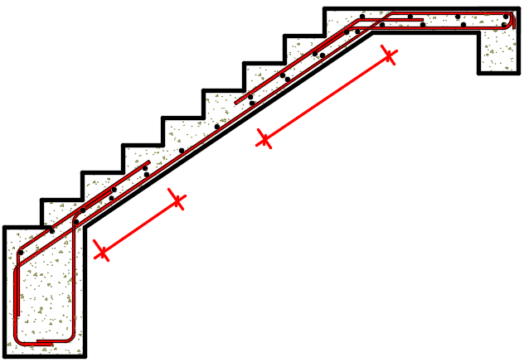
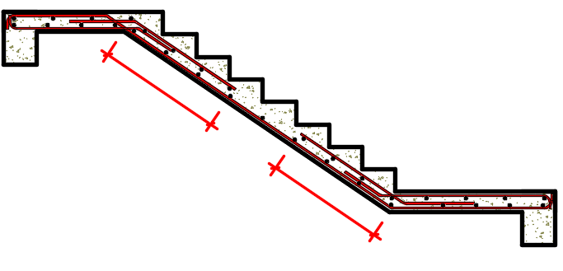
 |  |  |  |  |  |  |  |  |  |  |  |  | Ø 3/8" @ 35 cm
 |  |  |  |  |  |  |  |  |  |  |  |  |  |  |  |  |  |  |  |  |  |  |  |  |  |  |  |  |  |  |  |  |  |  |  |  |  |  |  |  |  |  |  |  |  |  |  | Ø 3/8" @ 20 cm

 |  |  |  |  |  |  |  | Ø 3/8" @ 30 cm |  |  |  |  |  |  |  |  |  |  |  |  | 0.61 m |  |  |  |  | Ø 3/8" @ 15 cm |  |  |  |  |  |  |  |  | Ø 1/2" @ 15 cm |  |  |  |  |  |  |  | 0.94 m |  |  |  |  |  |  |  |  |  | Ø 3/8" @ 15 cm

 | Ø 3/8" @ 35 cm |  |  |  |  |  |  |  |  |  |  |  |  |  |  |  |  | Ø 3/8" @ 15 cm |  |  |  |  |  |  |  |  |  |  |  |  |  |  |  |  |  |  |  |  |  |  |  |  | Ø 1/2" @ 15 cm |  |  |  |  |  |  |  |  |  |  |  |  |  |  |  | Ø 3/8" @ 20 cm

 |  |  |  |  |  |  |  |  |  |  |  | 0.61 m |  |  |  |  |  |  |  |  |  |  |  |  |  |  |  |  |  |  |  |  |  |  |  |  |  |  |  |  |  |  |  |  |  |  |  |  |  |  |  | 0.94 m

 |  |  |  |  |  |  |  |  |  |  |  |  |  |  |  |  |  |  |  |  |  |  |  |  |  |  |  |  |  |  |  |  |  |  |  |  |  |  |  |  |  |  |  |  |  |  |  |  |  |  |  |  |  |  |  |  |  |  | Ø 1/2" @ 15 cm

 |  |  |  |  |  |  |  |  |  |  |  |  |  |  |  |  |  | TRAMO 1 |  |  |  |  |  |  |  |  |  |  |  |  |  |  |  |  |  |  |  |  |  |  |  |  |  |  |  |  | TRAMO 2

